Übersicht
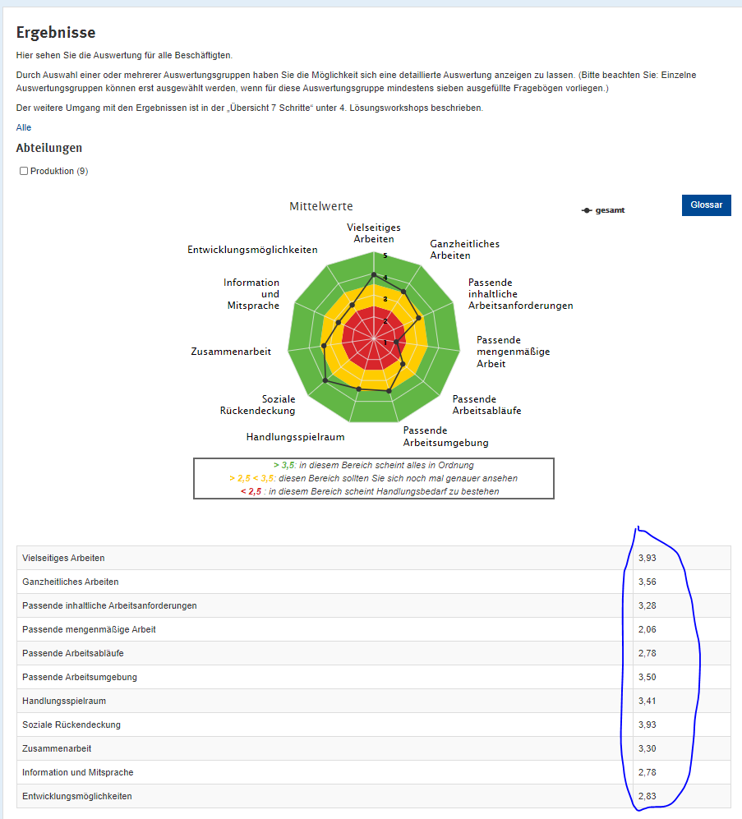

Hier bitte die Mittelwerte der Befragungsergebnisse eintragen:

Vielseitiges Arbeiten | 4.07
Ganzheitliches Arbeiten | 3.84
Passende inhaltliche Arbeitsanforderungen | 3.38
Passende mengenmäßige Arbeit | 2.33
Passende Arbeitsabläufe | 2.93
Passende Arbeitsumgebung | 3.84
Handlungsspielraum | 3.94
Soziale Rückendeckung | 3.52
Zusammenarbeit | 3.38
Information und Mitsprache | 3.34
Entwicklungsmöglichkeiten | 3.47

Name der Auswertungsruppe: | NAME
Datum der letzen Änderung: | 2022-05-17

